Sheet1
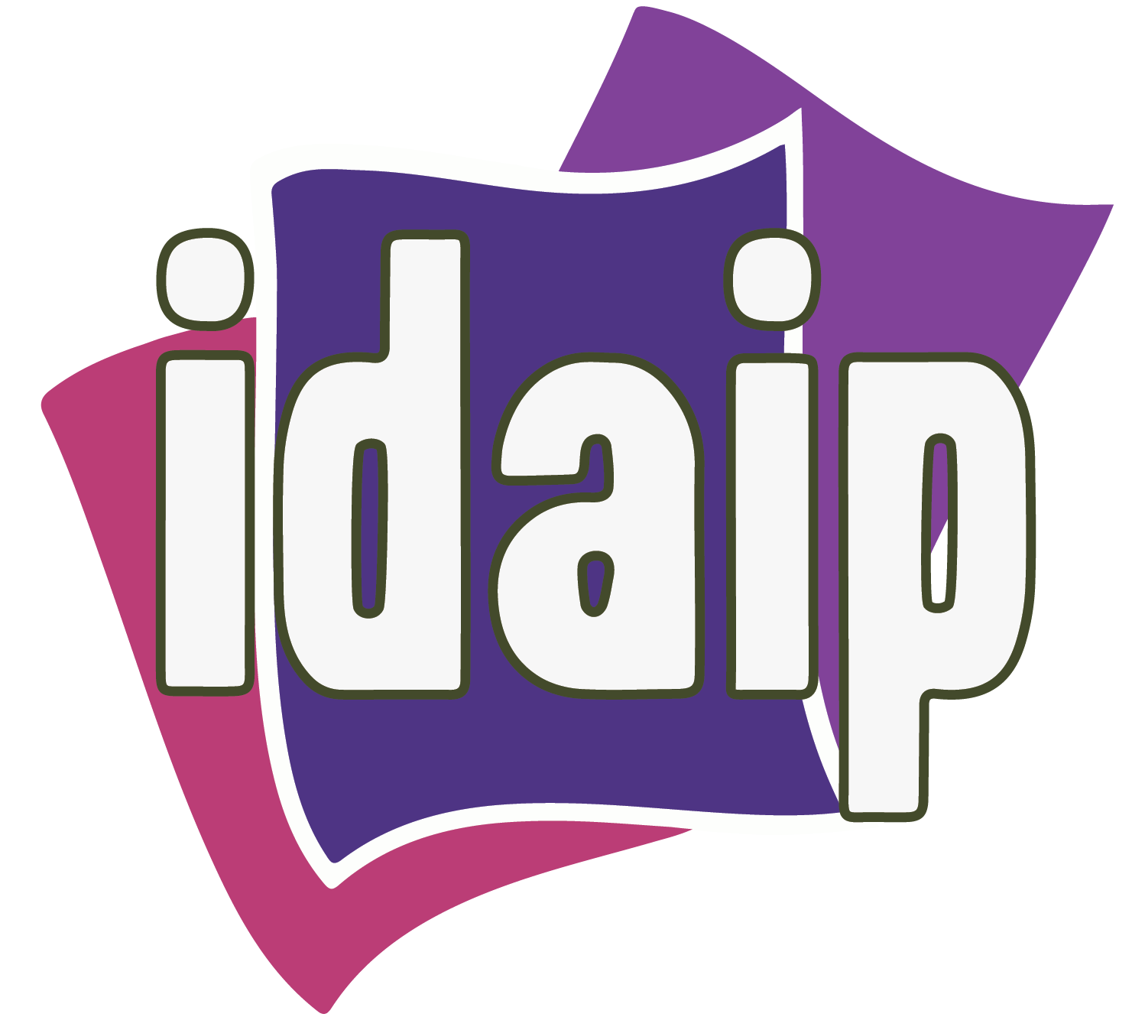 TRANSPARENCIA PROACTIVA

Sujeto Obligado | ¿Ejerció presupuesto para atender la contingencia sanitaria por el COVID-19? | Monto ejercido al 30 de Junio de 2020 |  |  |  |  |  | Total | Mecanismo de difusión/publicación de la información presupuestaria relativa a la contingencia sanitaria
 |  | Material de limpieza y desinfectante | Adquisición de equipo y material de protección para su personal | Sanitización de instalaciones | Donación de equipo y material de protección | Donación de equipo médico | Otros*
DIRECCION DE PENSIONES DEL ESTADO DE DURANGO | SI | $14,968.70 | $9,451.16 |  |  |  |  | $24,419.86 | cubrebocas, caretas, gel, guantes, liquidos sanitizantes, tapetes santizantes, etc. para medidas de seguridad del personal y visitantes.

*DESCRIBIR OTROS: montos sin iva.

